상품제안서
정관장 홍삼 보활 40ml 30포 선물 사은품, 결혼, 추석 명절 선물 설. 새해 신년 청룡, 판촉 행사 기념, 건강 안마 지압 마사지기 | 상품코드: F30208

 |  |  |  |  |  |  | 02-412-0044 | www.easy1.co.kr
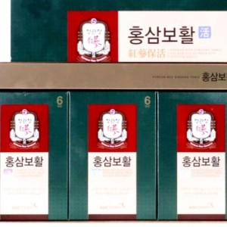

【상세/제작정보】

【인쇄/포장옵션】 | / 포장불가능

【공급단가】 | 수량 | 50~ | 100~ | 500~ | 1,000~ | 2,000~
*VAT별도 | 단가 | 61,200원 | 60,180원 | 58,650원 | 57,630원 | 56,100원

【상품 URL】 | http://www.easy1.co.kr/src/goods_detail.php?gdno=30208

